Hoja1
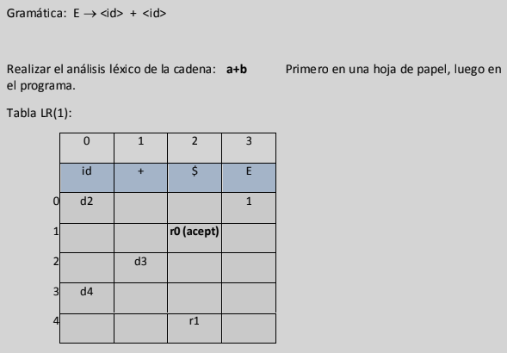
 |  | 0 | 1 | 2 | 3
 |  | id | + | $ | E
 | 0 | d2 | 0 | 0 | 1
 | 1 | 0 | 0 | -1 | 0
 | 2 | 0 | d3 | 0 | 0
 | 3 | d4 | 0 | 0 | 0
 | 4 | 0 | 0 | r1 | 0

E -> <id> + <id> |  | Entrada original a+b$ = |  | 0102
 | pila | entrada | salida
 | 10 | 0102 | d2
 | 1002 | 102 | d3
 | 100213 | 02 | d4
 | 10021304 | 2 | r1 | E->id+id
 | 1031 | 2 | aceptacion

Hoja2
 | 0 | 1 | 2 | 3 |  |  | a+b+c+d+e+f$
 | id | + | $ | E |  | pila | entrada | salida
0 | d2 | 0 | 0 | 1 |  | 10 | 010101010102 | d2
1 | 0 | 0 | -1 | 0 |  | 1002 | 10101010102 | d3
2 | 0 | d3 | r2 | 0 |  | 100213 | 0101010102 | d2
3 | d2 | 0 | 0 | 4 |  | 10021302 | 101010102 | d3
4 | 0 | 0 | r1 | 0 |  | 1002130213 | 01010102 | d2
 |  |  |  |  |  | 100213021302 | 1010102 | d3
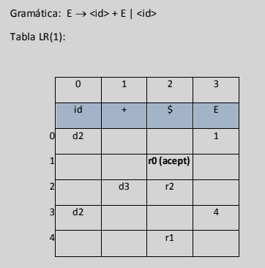
 |  |  |  |  | the way a person or animal acts | 10021302130213 | 010102 | d2
 |  |  |  |  |  | 1002130213021302 | 10102 | d3
 |  |  |  |  |  | 100213021302130213 | 0102 | d2
 |  |  |  |  |  | 10021302130213021302 | 102 | d3
 |  |  |  |  |  | 1002130213021302130213 | 02 | d2
 |  |  |  |  |  | 100213021302130213021302 | 2 | r2 E-> id
 |  |  |  |  |  | 100213021302130213021334 | 2 | r1 E->id + E
 |  |  |  |  |  | 10021302130213021334 | 2 | r1 E->id + E
 |  |  |  |  |  | 1002130213021334 | 2 | r1 E->id + E | 4
 |  |  |  |  |  | 100213021334 | 2 | r1 E->id + E
 |  |  |  |  |  | 10021334 | 2 | r1 E->id + E
 |  |  |  |  |  | 1031 | 2 | aceptacion

